信用交易
融资融券市场交易数据统计(2025-05-29)

标的证券 | 融资融券余额（亿元） | 融资余额（亿元） | 融券余额（亿元） | 融资买入额（亿元） | 融资融券规模变化（亿元） | 融资余额增幅(‰) | 融券余额增幅(%)
统计数据 | 18,093.70 | 17,920.26 | 117.89 | 1,032.66 | -11.47 | -0.66 | -0.16
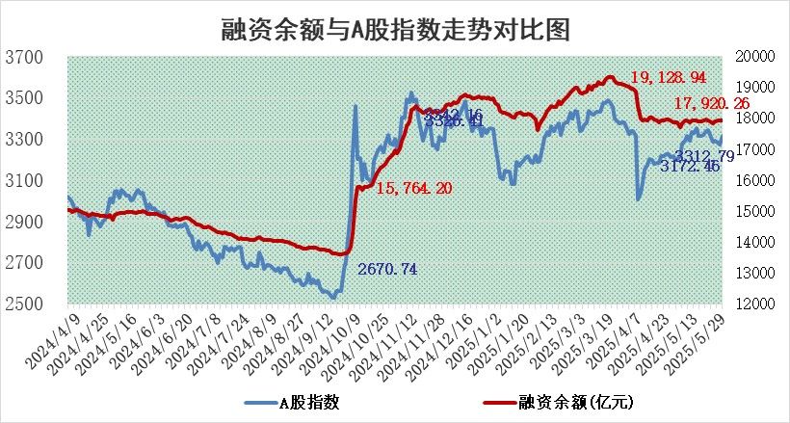

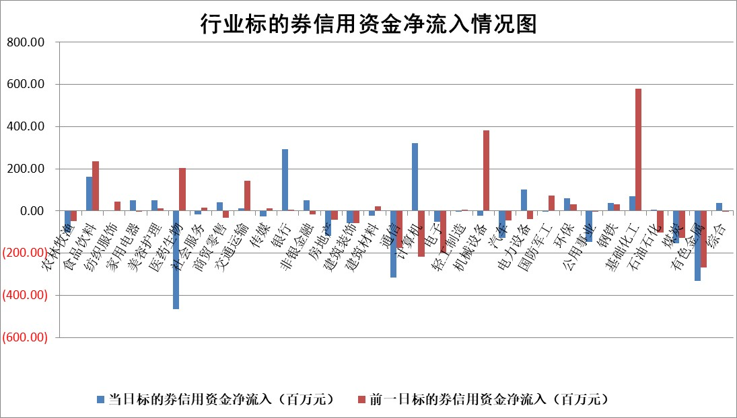

标的基金代码 | 标的基金简称 | 融资余额/市值(%) | 融资余额增幅(%) | 融资买入额/成交金额(%) | （融资余额净增额-融券余额净增额）/市值(‱) | 融券余额降幅(%) | ABS[（融资余额净增额-融券余额净增额）/市值净增额-1](%)
159902 | 华夏中小板ETF | 0.00 | 0.00 | 0.00 | 0.00 | 0.00 | 100.00
159915 | 易方达创业板ETF | 2.33 | -3.62 | 230876.52 | -8.78 | -15.52 | 107.03
159919 | 嘉实沪深300ETF | 0.66 | 2.30 | 10.65 | 1.37 | -12.42 | 98.05
159920 | 华夏恒生ETF | 31.49 | -0.19 | 13.01 | -7.43 | -168.99 | 105.95
159922 | 嘉实中证500ETF | 0.96 | 14.72 | 32.79 | 12.11 | -1.46 | 95.86
159925 | 南方沪深300ETF | 0.42 | 0.48 | 0.42 | 0.19 | -0.57 | 99.89
159928 | 消费ETF | 1.85 | -1.01 | 0.97 | -1.88 | 1.31 | 94.00
159934 | 易方达黄金ETF | 26.95 | -0.24 | 11.64 | -6.60 | 0.00 | 94.36
159939 | 全指信息技术ETF | 1.17 | 5.89 | 103.71 | 6.52 | -2.01 | 96.68
159940 | 全指金融地产ETF | 0.29 | -0.38 | 0.00 | -0.11 | 0.00 | 100.12
159995 | 半导体芯片ETF | 3.07 | 1.55 | 538.75 | 4.51 | -3.90 | 97.55
159997 | 天弘中证电子ETF | 0.81 | -3.14 | 1.71 | -2.64 | -2.57 | 100.98
159998 | 天弘中证计算机主题ETF | 1.55 | -0.71 | 0.23 | -1.11 | 0.00 | 100.39
510050 | 华夏上证50ETF | 1.80 | 0.16 | 520.21 | 0.18 | -5.06 | 99.66
510180 | 华安上证180ETF | 0.39 | 0.52 | 7.70 | 0.16 | -4.69 | 99.72
510880 | 华泰柏瑞红利ETF | 0.48 | 8.52 | 6.10 | 3.74 | -0.26 | 79.26
510900 | 易方达恒生H股ETF | 35.79 | -0.35 | 17.57 | -12.61 | 0.00 | 110.69
511010 | 5年期国债ETF | 2.37 | -81.91 | 0.25 | -1072.57 | 0.00 | 9467.82
511380 | 可转债及可交换债券ETF | 2.33 | -4.10 | 80.76 | -10.00 | -0.60 | 108.53
512000 | 全指证券ETF | 6.56 | -0.83 | 10.42 | -5.70 | -2.25 | 105.25
512010 | 沪深300医药卫生ETF | 4.59 | -1.14 | 89.44 | -5.34 | -1.52 | 105.93
512070 | 沪深300非银ETF | 2.71 | -6.31 | 423.46 | -18.26 | 0.00 | 110.97
512400 | 南方中证申万有色金属ETF | 1.33 | -3.20 | 0.32 | -3.49 | 13.28 | 106.83
512580 | 广发中证环保产业ETF | 0.88 | 3.46 | 0.06 | 2.93 | 0.00 | 94.66
512660 | 国泰中证军工ETF | 2.97 | 1.84 | 13.35 | 4.70 | -6.80 | 96.43
512800 | 华宝中证银行ETF | 4.55 | -0.45 | 1.58 | -1.76 | 0.93 | 90.04
512980 | 广发中证传媒ETF | 1.40 | 5.46 | 506.76 | 8.04 | 4.72 | 95.97
515030 | 华夏中证新能源汽车ETF | 1.71 | 0.49 | 1.34 | 1.14 | 3.09 | 98.97
515050 | 华夏中证5G通信主题ETF | 1.48 | 0.67 | 12.19 | -0.72 | -12.11 | 100.16
515070 | 华夏中证人工智能ETF | 2.73 | 4.66 | 14.14 | 12.15 | 0.00 | 93.62
标的股票比较指标 |  | 融资余额/流通A股市值(%) | 融资余额增幅(%) | 融资买入额/成交金额(%) | （融资余额净增额-融券余额净增额）/流通A股市值(‱) | 融券余额降幅(%) | ABS[（融资余额净增额-融券余额净增额）/流通A股市值净增额-1](%)
前十名标的个股 |  | 大理药业 | 宏柏新材 | 重庆燃气 | 宏柏新材 | 翰宇药业 | 纬德信息
 |  | 卓朗科技 | 久盛电气 | 宏柏新材 | 恒勃股份 | 三维化学 | 金沃股份
 |  | 鹏都农牧 | 中科微至 | 北方国际 | 开勒股份 | 英威腾 | 慧博云通
 |  | 东旭光电 | 迪哲医药 | 博隆技术 | 久盛电气 | 江龙船艇 | 维科精密
 |  | 威创股份 | 新乳业 | 炬光科技 | 金龙汽车 | 恒信东方 | 索宝蛋白
 |  | 海印股份 | 东星医疗 | 新城控股 | 鑫宏业 | 现代投资 | 聚赛龙
 |  | 广汇汽车 | 中超控股 | 辽宁能源 | 东星医疗 | 太阳电缆 | 炬光科技
 |  | 首航高科 | 海利尔 | 新莱福 | 水羊股份 | 振华股份 | 安培龙
 |  | 超华科技 | 苏泊尔 | 万年青 | 肯特股份 | 金浦钛业 | 远信工业
 |  | 联络互动 | 鑫宏业 | 中国中冶 | 通灵股份 | 高澜股份 | 春秋电子
后十名标的个股 |  | 中航产融 | 乐山电力 | 北方长龙 | 恒宝股份 | 瑞可达 | 登康口腔
 |  | 玉龙股份 | 广康生化 | 迈普医学 | 广康生化 | 方邦股份 | 维海德
 |  | 江苏吴中 | 霍普股份 | 联合光电 | 乐山电力 | 皖维高新 | 浙江东日
 |  | 海南椰岛 | 光格科技 | 海光信息 | 豪江智能 | 德尔未来 | 恒兴新材
 |  | 星光农机 | 岱美股份 | 中科曙光 | 恩威医药 | 迪生力 | 热威股份
 |  | 帕瓦股份 | 老凤祥 | 天茂集团 | 锡南科技 | 汉威科技 | 中远通
 |  | 美尔雅 | 科捷智能 | 国科微 | 康力源 | 德美化工 | 全柴动力
 |  | 华西能源 | 恒宝股份 | 华懋科技 | 霍普股份 | 福建水泥 | 磁谷科技
 |  | 长园集团 | 睿智医药 | 中航产融 | 春秋电子 | 深城交 | 东方电缆
 |  | 金刚光伏 | 智翔金泰 | 玉龙股份 | 英方软件 | 爱施德 | 华兰股份
说明：1.以上普通交易数据和信用交易数据皆以交易日收盘后数据为基准；2.上述标的证券总数据只计算标的证券市场总数据，不包括从标的证券中调出去标的证券数据，所以与交易所公布的总值略有不同； 3.上述行业采用申万一级行业分类；4.以上标的基金和标的个股中比较的6个指标值中：前5个（从左至右）为正向指标，值越大排名越靠前；第6个为逆向指标，值越小，排名越靠前；5.第6个指标中ABS[]表示求绝对值，其主要用于考量信用资金相对净流入对股价相对净变化的贡献程度；6.数据来源：wind，交易所。

 |  |  |  | 证券代码 | 新增融资余额 | 融资买入额 | 融资买入增幅前10
 |  | 1 | 西部建设 | 002302 | 80643953 | 177472374 | 41%
 |  | 2 | 天键股份 | 301383 | 27855096 | 56831811 | 39%
 |  | 3 | 井松智能 | 688251 | 7040854 | 13763946 | 27%
 |  | 4 | 国电电力 | 600795 | 116116226 | 151740647 | 23%
 |  | 5 | 华立科技 | 301011 | 9342856 | 31199107 | 23%
 |  | 6 | 捷邦科技 | 301326 | 9066090 | 22350547 | 22%
 |  | 7 | 海利尔 | 603639 | 19864834 | 35520613 | 20%
 |  | 8 | 华研精机 | 301138 | 7597460 | 13339451 | 16%
 |  | 9 | 鹏辉能源 | 300438 | 83773067 | 304558811 | 16%
 |  | 10 | 建科股份 | 301115 | 7106455 | 29879412 | 15%

